상품제안서
송월 굿럭3매 세면타올 | 상품코드: F29956

 |  |  |  |  |  |  | 02-412-0044 | www.easy1.co.kr
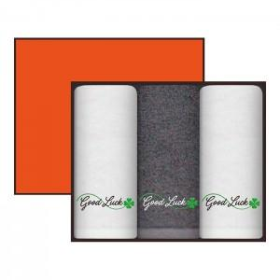

【상세/제작정보】 | <p>※자수 인쇄(기준 구매 수량 미만) : 별도 문의 인쇄공간: 자수 : 270*65mm / 나염 : 290*90mm 입수량: 18</p><p>&nbsp;</p><p>구매 전 상담요망</p>

【인쇄/포장옵션】 | 실크, 자수 / 포장지포장

【공급단가】 | 수량 | 100~ | 300~ | 500~ | 1,000~ | 3,000~
*VAT별도 | 단가 | 12,480원 | 12,270원 | 11,950원 | 11,750원 | 11,440원

【상품 URL】 | https://dev.easy1.co.kr:443/src/goods_detail.php?gdno=29956

